员工差旅明细
 | 【员工差旅报销单】

 |  | 姓名: |  | 张雨馨 |  | 职位: |  | 助理
 |  | 发生地: |  | 潍坊 |  | 部门: |  | 会奖6部
 |  | 发生日期: |  | 2023.7.15-2023.7.18 |  | 报销日期: |  | 2023
 |  |  |  |  |  | 团号: |  | HMEA-230715-SXY854

 | 序号 | 报销项目 | 用途 |  | 实际报销金额 | 合格发票金额 | 不合格发票金额 |  | 备注
 | 1 | 差旅费 | 市内交通（打车） |  | 38.96 |  |  |  | 北京南-家
 | 2 |  | 餐费 |  | 25.00 |  |  |  | 7.15 午餐
 | 3 |  | 餐费 |  | 0.00 | 20.80 |  |  | 7.16 晚餐
 | 4 |  | 话费 |  | 49.90 |  |  |  | 7.15 话费充值
 | 5 |  |  | 火车票
 | 6 |  | 餐费
 | 7 |  | 核酸
 | 合计 |  |  |  | 113.86 | 20.80 | 0.00

 | 合格发票金额 |  |  |  | 补票金额 |  |  |  | 报销总金额
 | 113.86 |  |  |  | 20.80 |  |  |  | 134.66

 | 报销人: |  |  | 总监： | 合规: |  |  | 财务：

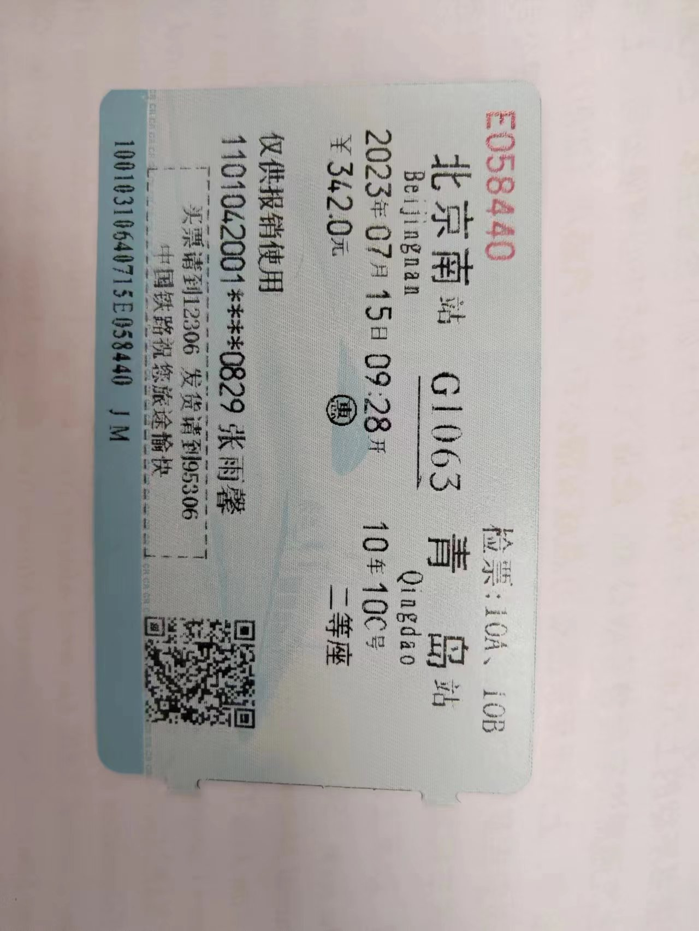
【员工上会补助统计单】

 |  | 姓名: |  | 张雨馨 |  | 职位: |  | 助理
 |  | 发生地: |  | 潍坊 |  | 部门: |  | 会奖6部
 |  | 发生日期: |  | 2023.7.15-2023.7.18 |  | 报销日期: |  | 2023
 |  |  |  |  |  | 团号: |  | HMEA-230715-SXY854

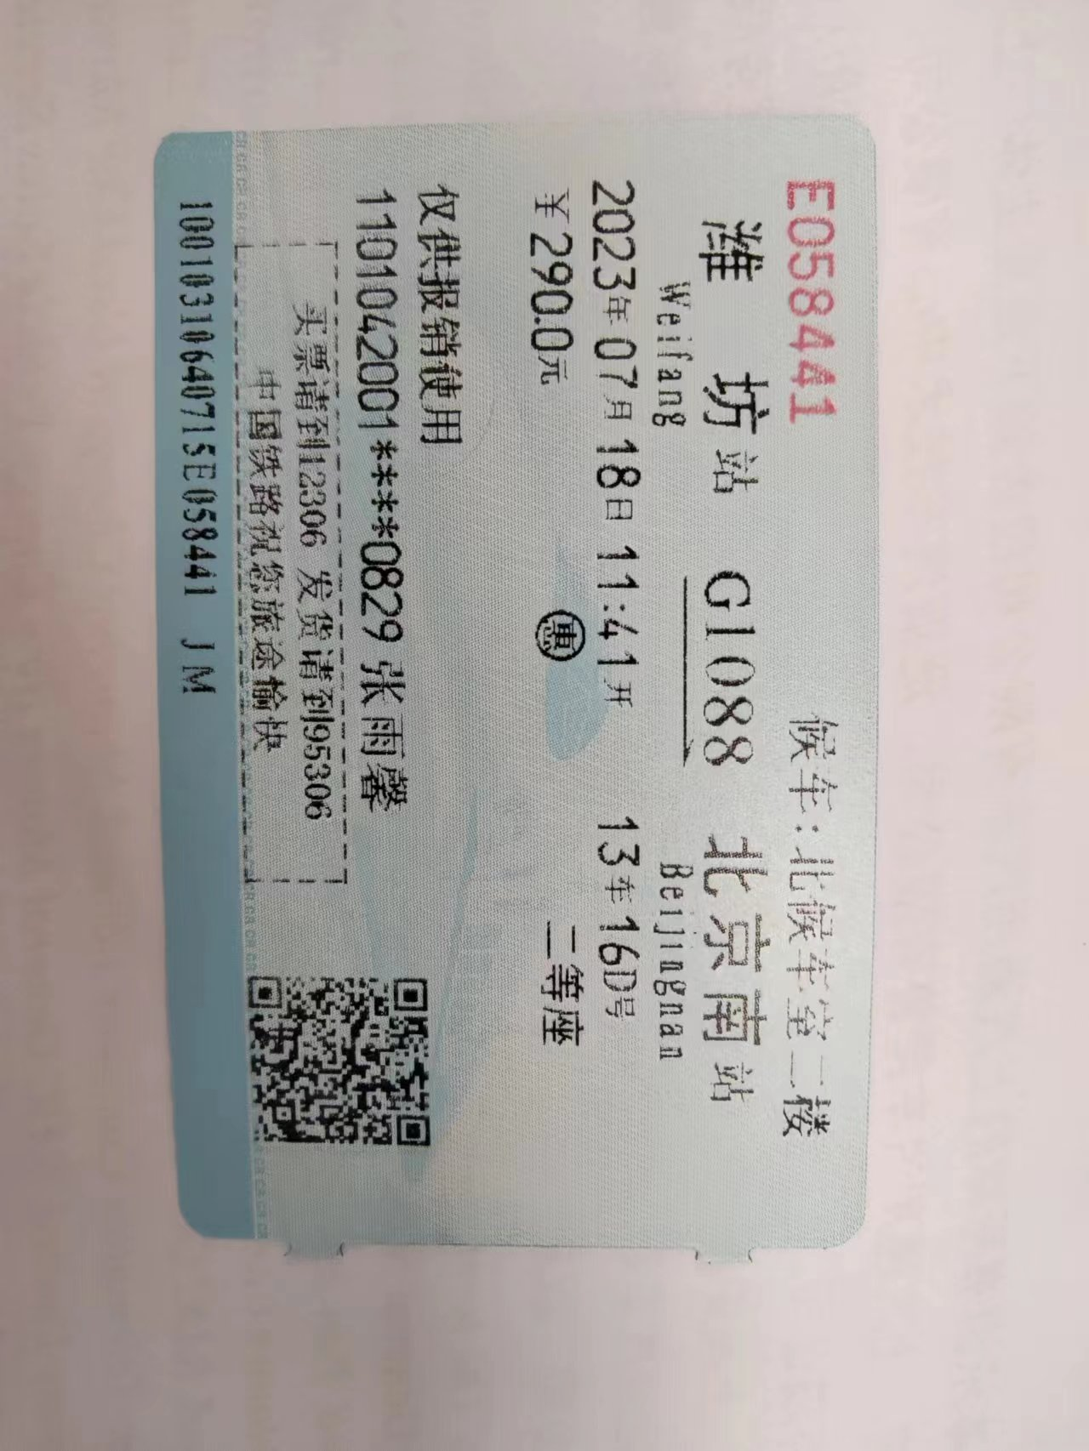
 |  | 出差城市 | 出差起止日期 |  | 每天金额 | 天数 | 合计 |  | 备注
 | 1 | 潍坊 | 2023.7.15-2023.7.16 |  | 200.00 | 2.00 | 400.00
 | 2 | 潍坊 | 2023.7.17-2023.7.18 |  | 100.00 | 2.00 | 200.00
 | 合计 |  |  |  |  | 4.00 | 600.00
 | 报销人: |  |  | 总监： | 合规: |  |  | 财务：

